1
INVERSE MATRIKS |  |  |  |  |  |  |  |  |  |  | INVERSE MATRIKS
3 | 2 | -1 |  | 1 | 0 | 0 | A1 3 + A2 |  |  |  | 2 | 0 | 1 | 1 | 0 | 0
1 | 6 | 3 |  | 0 | 1 | 0 | A2 1/3 - A1 |  |  |  | 0 | 1 | 1 | 0 | 1 | 0
2 | -4 | 0 |  | 0 | 0 | 1 |  |  |  |  | 1 | 1 | 1 | 0 | 0 | 1 | A3 - A2

10 | 12 | 0 |  | 3 | 1 | 0 | A1 1/5 - A3 |  | -2.6666666667 |  | 2 | 0 | 1 | 1 | 0 | 0 | A1 - 2 A3
-2.6666666667 | 0 | 2 |  | -1 | 0.33333333333 | 0 |  |  | 2.6666666667 |  | 0 | 1 | 1 | 0 | 1 | 0
2 | -4 | 0 |  | 0 | 0 | 1 | A3 3 + A1 |  | 2.6666666667 |  | 1 | 0 | 0 | 0 | -1 | 1

0 | 6.4 | 0 |  | 0.6 | 0.2 | -1 | A1 5/32 |  | 6.4 |  | 0 | 0 | 1 | 1 | 2 | -2
-2.6666666667 | 0 | 2 |  | -1 | 0.33333333333 | 0 | A2 3/8+ A3 1/16 |  | 6.4 |  | 0 | 1 | 1 | 0 | 1 | 0 | A2 - A1
16 | 0 | 0 |  | 3 | 1 | 3 | A3 1/16 |  | 6.4 |  | 1 | 0 | 0 | 0 | -1 | 1

0 | 1 | 0 |  | 0.09375 | 0.03125 | -0.15625 | A1 A2 |  |  |  | 0 | 0 | 1 | 1 | 2 | -2 | A1 A3
0 | 0 | 0.75 |  | -0.1875 | 0.1875 | 0.1875 | A2 4/3 |  |  |  | 0 | 1 | 0 | -1 | -1 | 2
1 | 0 | 0 |  | 0.1875 | 0.0625 | 0.1875 | A3 A1 |  |  |  | 1 | 0 | 0 | 0 | -1 | 1

Sama
Sama
1 | 0 | 0 |  | 0.1875 | 0.0625 | 0.1875 |  | 0.1875 | 0.0625 | 0.1875 | 1 | 0 | 0 | 0 | -1 | 1 |  | 0 | -1 | 1
0 | 1 | 0 |  | 0.09375 | 0.03125 | -0.15625 |  | 0.09375 | 0.03125 | -0.15625 | 0 | 1 | 0 | -1 | -1 | 2 |  | -1 | -1 | 2
0 | 0 | 1 |  | -0.25 | 0.25 | 0.25 |  | -0.25 | 0.25 | 0.25 | 0 | 0 | 1 | 1 | 2 | -2 |  | 1 | 2 | -2

Determinan matriks |  |  | Rank matriks
64 |  |  | Jika det != 0, maka rank nya penuh
 |  |  | Jika sudah cari inverse nya. Dan ada, maka rank nya penuh
 |  |  | Karena Identitas sama dengan bentuk pivot. Yang mana punya rank penuh
 |  |  | Jadi rank = 3

4-7
Pendapatan Rumah Tangga | Konsumsi Energi
20 | 18 |  | n | 5 |  |  |  |  |  | 1 | 1 |  | 0.66666666667 | -0.16666666667
30 | 30 |  | p | 2 |  |  |  |  |  | -2 | 4 |  | 0.33333333333 | 0.16666666667
40 | 48 |  | alpha | 0.05
55 | 50
60 | 65
 |  |  |  |  |  |  |  |  |  |  |  | 10.4
Matrix X |  |  | Vektor y |  | Vektor z |  |  |  |  |  |  | 11.6
1 | 20 |  | 18 |  | 2.8903717579
1 | 30 |  | 30 |  | 3.4011973817
1 | 40 |  | 48 |  | 3.8712010109
1 | 55 |  | 50 |  | 3.9120230054 |  |  |  |  | 1.1 | -0.3 |  | 30
1 | 60 |  | 65 |  | 4.1743872699 |  |  |  |  | -0.3 | 0.1 |  | 106

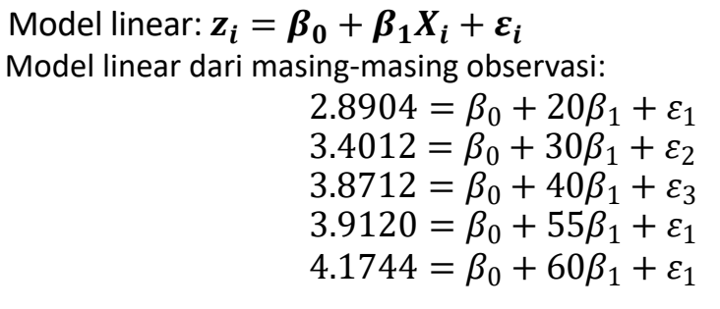
X'X |  |  | X'z |  |  |  |  |  |  | 1.2 |  | 1 |  | 33
5 | 205 |  | 18.249180426 |  |  |  |  |  |  | 1.6 |  | 6.5 |  | -31.8
205 | 9525 |  | 780.31589854 |  |  |  |  |  |  |  |  |  |  | -9
 |  |  |  |  |  |  |  |  |  |  |  |  |  | 10.6
X'X.inv |  |  |  |  |  |  |  |  |  | 1 | 1 |  | 2.8 |  | 3
1.7008928571 | -0.036607142857 |  |  |  |  |  |  |  |  | 1 | 2 |  | 4.4 |  | 4
-0.036607142857 | 0.00089285714286 |  |  |  |  |  |  |  |  | 1 | 3 |  | 6 |  | 6
4
 |  |  |  |  |  |  |  |  |  | 1 | 4 |  | 7.6 |  | 8
Penduga tak bias bagi Beta0 dan Beta1 |  |  | Penduga tak bias bagi ragam |  |  |  |  |  |  | 1 | 5 |  | 9.2 |  | 9
Vektor b |  |  | y-Xb |  | s^2 |  |  |  |  |  | 0.2 | 8 |  | 0.2
2.4747650635 | Beta0 |  | -0.15759868203 |  | 0.037175098751 |  |  |  |  |  | -0.4 |  |  | -0.4
0.028660268821 | Beta1 |  | 0.06662425353 |  |  |  |  |  |  |  | 0 |  |  | -7.1054273576E-15
 |  |  | 0.25002519457 |  |  |  |  |  |  |  | 0.4 |  |  | 0.4
 |  |  | -0.13905684322 |  |  |  |  |  |  |  | -0.2 |  |  | -0.2
 |  |  | -0.019993922853
 |  |  |  |  |  |  |  |  |  | 0.4 |  | 0.04
5
Selang kepercayaan bagi Beta0 dan Beta1 dengan alpha = 0,05 |  |  |  |  |  |  |  |  |  |  |  | 0.16
t(3; 0,025) |  | SK Bagi Beta0 |  |  |  |  |  |  |  |  |  | 0 |  | 0.13333333333
3.1824463053 |  | 3.2750149643 | Batas Atas |  |  |  |  |  |  |  |  | 0.16
 |  | 1.6745151627 | Batas Bawah |  |  |  |  |  |  |  |  | 0.04

 |  | SK Bagi Beta1 |  |  |  |  |  |  |  |  | 2.3533634348 |  | 1.8717430025
 |  | 0.046995151653 | Batas Atas |  |  |  |  |  |  |  | 0.36514837167 |  | 1.3282569975 |  | 0.85932682617
 |  | 0.010325385988 | Batas Bawah |  |  |  |  |  |  |  | 0.31622776602
 |  |  |  |  |  |  |  |  |  |  | 0.27174300252
Selang kepercayaan bagi dugaan rata-rata peubah respon dengan x = 57
x* |  | x'*b |  |  |  |  |  |  | 1 |  | 1 | 6.5 |  | 1.1 | -0.3
1 |  | 4.1084003863 |  |  |  |  |  |  | 6.5 |  |  |  |  | -0.3 | 0.1
57 |  |  |  |  |  |  |  |  |  |  | -0.85 | 0.35
 |  | x'*(X'X.inv)x*
SK x'*b |  | 0.42857142857 |  |  |  |  |  |  |  |  | 1.95 |  |  | 1.425
4.510097543 | Batas Atas |  |  |  |  |  |  |  |  |  |  |  |  | 1.1937336386 |  | 2.275
3.7067032296 | Batas Bawah |  |  |  |  |  |  |  |  |  |  |  |  | 1.025807339

6
Daerah kepercayaan gabungan 90% pada pasangan parameter (Beta0, dan Beta1) |  |  |  |  |  |  |  |  |  |  |  |  |  | 12.625807339
s^2 p F(p, n-p) | 0.71020011233 |  |  |  |  |  |  |  |  |  |  |  |  | 10.574192661
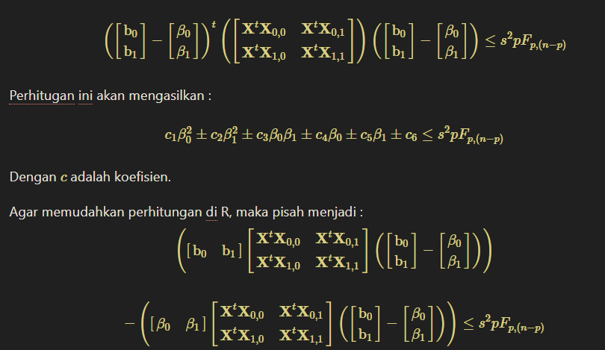
c1 | 5
c2 | 9525
c3 | 410
c4 | -36.498360852
c5 | -1560.6317971
c6 | 67.526497573

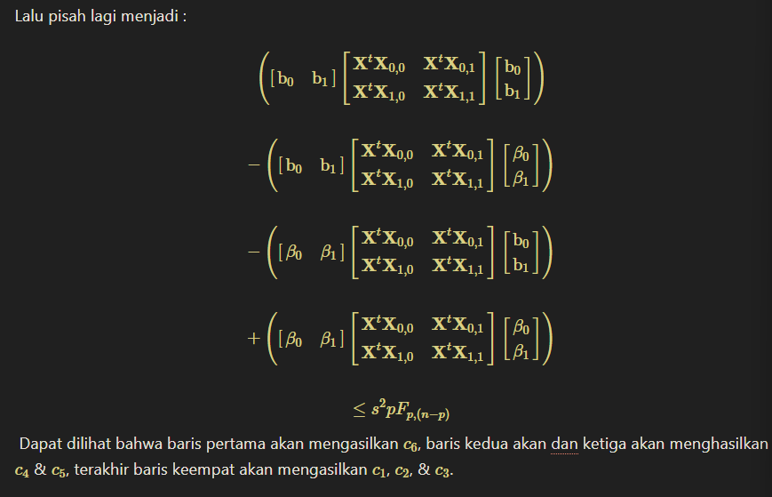

Jarak Rumah dari pasar (km) | Jarak rumah dari pusat kota (km) | Harga (juta rupiah) |  | Matrix X |  |  |  | Vektor y
1.1 | 1.5 | 400 |  | 1 | 1.1 | 1.5 |  | 400
0.8 | 0.7 | 550 |  | 1 | 0.8 | 0.7 |  | 550
1.2 | 0.6 | 360 |  | 1 | 1.2 | 0.6 |  | 360
2.1 | 1.1 | 350 |  | 1 | 2.1 | 1.1 |  | 350
1.4 | 1 | 390 |  | 1 | 1.4 | 1 |  | 390
0.3 | 1.8 | 450 |  | 1 | 0.3 | 1.8 |  | 450
0.6 | 1 | 500 |  | 1 | 0.6 | 1 |  | 500
0.4 | 0.3 | 600 |  | 1 | 0.4 | 0.3 |  | 600

X'X |  |  |  | X'y
8 | 7.9 | 8 |  | 3600 |  | n | 8
7.9 | 10.27 | 7.9 |  | 3268 |  | p | 3
8 | 7.9 | 9.64 |  | 3466

X'X.inv
1.1297560976 | -0.4 | -0.60975609756
-0.4 | 0.40506329114 | -2.1937102061E-16
-0.60975609756 | -2.1937102061E-16 | 0.60975609756

Penduga tak bias bagi Beta0 dan Beta1 |  |  | Penduga tak bias bagi ragam
Vektor b |  |  | y-Xb |  | s^2
646.50731707 |  |  | 3.9321395492 |  | 2977.3122569
-116.25316456 |  |  | 53.690336524
-81.707317073 |  |  | -97.979129361
 |  |  | 37.502377277
 |  |  | -12.04556962
 |  |  | -14.558196974
 |  |  | 4.9518987342
 |  |  | 24.506143872

Selang kepercayaan 90% bagi dugaan rata-rata peubah respons (ukuran rumah 76 m^2m, lokasi berjarak 1,2 km dari pasar dan 1,2 dari pusat kota)
x* |  | x'*b |  | 1+x'*(X'X.inv)x* |  | t(5; 0,025) |  | alpha
1 |  | 408.95473912 |  | 1.1676813831 |  | 2.0150483733 |  | 0.1
1.2
1.2

SK x'*b
527.76661339 | Batas Atas
290.14286484 | Batas Bawah

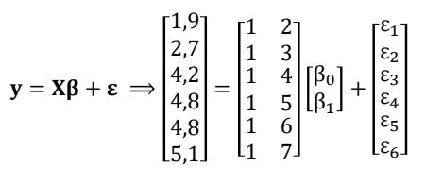
x | y |  | Matriks X |  |  | vektor y
2 | 1.9 |  | 1 | 2 |  | 1.9
3 | 2.7 |  | 1 | 3 |  | 2.7
4 | 4.2 |  | 1 | 4 |  | 4.2
5 | 4.8 |  | 1 | 5 |  | 4.8
6 | 4.8 |  | 1 | 6 |  | 4.8
7 | 5.1 |  | 1 | 7 |  | 5.1

n | 6 |  | X'X |  |  | y'X
p | 2 |  | 6 | 27 |  | 23.5 | 117.2
alpha | 0.05 |  | 27 | 139
 |  |  |  |  |  | X'y
y'X(X'X.inv)X'y |  |  | X'X.inv |  |  | 23.5
99.533238095 |  |  | 1.3238095238 | -0.25714285714 |  | 117.2 |  |  |  |  |  |  |  |  |  |  | 9.5520944959
 |  |  | -0.25714285714 | 0.057142857143
y'(I-X(X'X.inv)X')y | atau
1.0967619048 | 1.0967619048 |  | X(X'X.inv)X' |  |  |  |  |  |  | I(6) |  |  |  |  |  |  | 3 | 4 | 6 | 8 | 9
Jangan Pake cara ini, susah.
Pake yang JKG = JKT - JKR saja.
 |  |  | 0.52380952381 | 0.38095238095 | 0.2380952381 | 0.095238095238 | -0.047619047619 | -0.19047619048 |  | 1 | 0 | 0 | 0 | 0 | 0
 |  |  | 0.38095238095 | 0.29523809524 | 0.20952380952 | 0.12380952381 | 0.038095238095 | -0.047619047619 |  | 0 | 1 | 0 | 0 | 0 | 0 | 3 | 1 | 1 |  | 30 | 106 |  | 30
 |  |  | 0.2380952381 | 0.20952380952 | 0.18095238095 | 0.15238095238 | 0.12380952381 | 0.095238095238 |  | 0 | 0 | 1 | 0 | 0 | 0 | 4 | 1 | 2 |  |  |  |  | 106
y'y |  |  | 0.095238095238 | 0.12380952381 | 0.15238095238 | 0.18095238095 | 0.20952380952 | 0.2380952381 |  | 0 | 0 | 0 | 1 |  | 0 | 6 | 1 | 3 |  | 31.8
100.63 |  |  | -0.047619047619 | 0.038095238095 | 0.12380952381 | 0.20952380952 | 0.29523809524 | 0.38095238095 |  | 0 | 0 | 0 | 0 | 1 |  | 8 | 1 | 4 |  | 9
 |  |  | -0.19047619048 | -0.047619047619 | 0.095238095238 | 0.2380952381 | 0.38095238095 | 0.52380952381 |  | 0 | 0 | 0 | 0 | 0 | 1 | 9 | 1 | 5
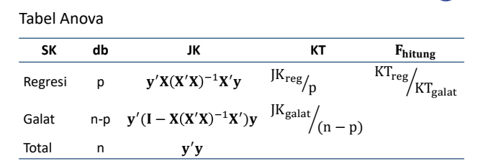
Tabel Anova |  |  |  |  |  |  |  |  |  |  |  |  |  |  |  |  | 1.1 | -0.3 |  | 1.2 | 1.6
SK | db | JK | KT | F.hitung | F(2;4;0,05) |  |  |  |  |  |  |  |  |  |  |  | -0.3 | 0.1
Regresi | 2 | 99.533238095 | 49.766619048 | 181.50382077 | 6.94427191 |  |  |  |  |  |  |  |  |  |  |  |  |  |  | 169.6 |  | 205.6
Galat | 4 | 1.0967619048 | 0.27419047619 |  |  |  |  |  |  |  |  |  |  |  |  |  |  |  |  |  |  | 102.8
Total | 6 | 100.63 |  |  |  |  |  |  |  |  |  |  |  |  |  |  |  | 206 |  |  |  |  | 771
 |  |  |  |  |  |  |  |  |  |  |  |  |  |  |  |  |  | 0.4 |  |  |  | 0.13333333333

Artinya cukup bukti untuk menyatakan bahwa ada pengaruh yang signifikan antara parameter terhadap model pada taraf nyata 5%.
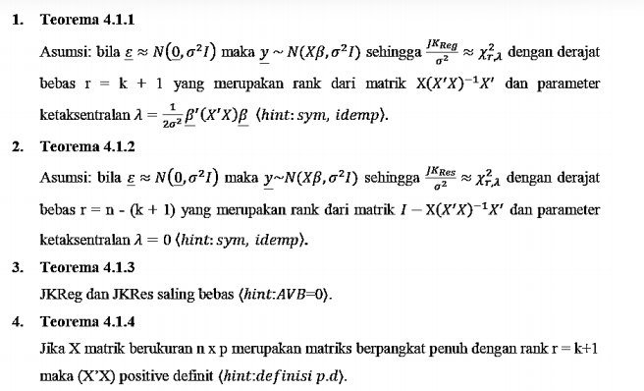
Keputusan |  |  |  |  |  |  |  |  |  |  |  |  |  |  |  | 1 |  | 1 | 1 | 1 | 1 | 1
F.hit > F.tab |  |  |  |  |  |  |  |  |  |  |  |  |  |  |  | 1
Tolak H0 |  |  |  |  |  |  |  |  |  |  |  |  |  |  |  | 1 |  | 30 |  | 5
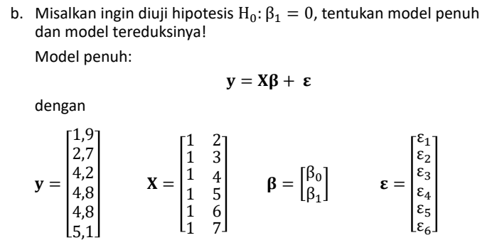
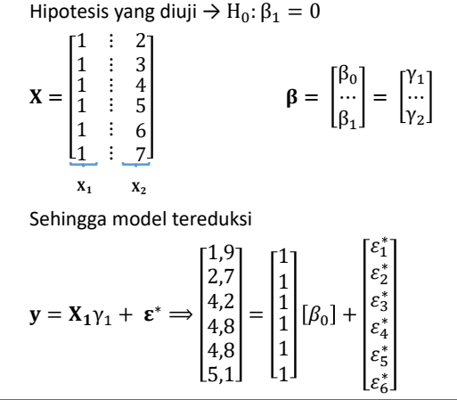
 |  |  |  |  |  |  |  |  |  |  |  |  |  |  |  | 1 |  | 900 |  | 0.2
 |  |  |  |  |  |  |  |  |  |  |  |  |  |  |  | 1 |  |  |  | 180 |  | 205.6
 |  |  |  |  |  |  |  |  |  |  |  |  |  |  |  |  |  |  |  |  |  | 25.6

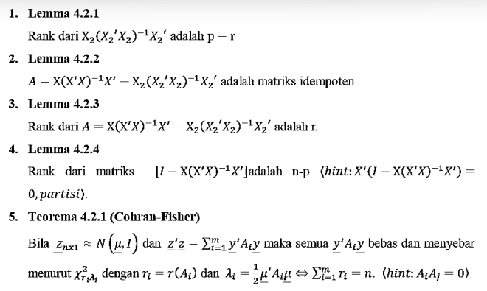
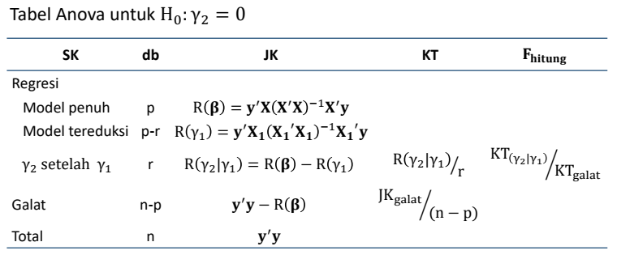

 |  |  |  |  | r | 1

Notes :
Gamma 1 = b0
Gamma 2 = b1

y'X1(X1'X1.inv)X1'y |  | X1 |  | vektor y |  | y'X1
92.041666667 |  | 1 |  | 1.9 |  | 23.5
(sum y)^2 / n |  | 1 |  | 2.7
92.041666667 |  | 1 |  | 4.2 |  | X1'y
Mending pake yang bawah
 |  | 1 |  | 4.8 |  | 23.5
 |  | 1 |  | 4.8
 |  | 1 |  | 5.1

 |  | X1'X1 |  | X1'X1.inv |  |  |  |  |  |  |  |  |  |  |  |  | 0.13333333333
 |  | 6 |  | 0.16666666667 |  |  |  |  |  |  |  |  |  |  |  |  | 192

Tabel Anova
SK | db | JK | KT | F.hitung | F(1;4;0,05)
Regresi Model Penuh | 2 | 99.533238095
Regresi M Tereduksi | 1 | 92.041666667 |  |  |  |  |  |  |  |  |  |  |  |  |  |  | 18
Regresi b0 setelah b1 | 1 | 7.4915714286 | 7.4915714286 | 27.322507815 | 7.7086474222
Galat | 4 | 1.0967619048 | 0.27419047619 |  |  |  |  |  |  |  |  |  |  |  |  |  | 10.127964486
Total | 6 | 100.63

Artinya cukup bukti untuk menyatakan bahwa peubah penjelas berpengaruh signifikan setelah ada intersep dalam model pada taraf nyata 5%.
Keputusan
F.hit > F.tab
Tolak H0

